Composición
 |  |  | UNIVERSIDAD CENTRAL DEL ECUADOR
 |  |  | FACULTAD DE INGENIERÍA QUÍMICA
 |  |  | CARRERA DE INGENIERÍA QUÍIMICA

 | BLOQUE 18 | BLOQUE 12 | BLOQUE 43 | BLOQUE 56 | BLOQUE 60 | BLOQUE 61 | BLOQUE 07 | BLOQUE 15 | BLOQUE 57
Nitrógeno | 1.8200 | 4.725342 | 5.2300 | 4.5225 | 2.3400 | 4.8600 | 9.0141 | 4.2000 | 3.2194
Metano | 4.3000 | 24.715151 | 55.8300 | 40.0624 | 29.6900 | 56.1600 | 47.2675 | 38.9200 | 38.3123
Dioxido de Carbono | 78.3300 | 56.758362 | 4.2400 | 16.5493 | 19.2500 | 7.1500 | 11.8183 | 35.2800 | 21.8056
Etano | 1.6100 | 3.799231 | 9.1900 | 8.9750 | 10.0600 | 7.3400 | 5.3873 | 5.2300 | 6.4887
Agua | 1.4100 | 0.024034 | 0.0000 | 10.1257 | 8.1400 | 5.3500 | 1.8538 | 0.6500 | 5.3089
Propano | 4.9700 | 5.337627 | 11.3800 | 11.3864 | 16.7800 | 10.0000 | 7.9988 | 7.6600 | 11.3977
i- butano | 1.3700 | 1.143799 | 2.6100 | 1.6209 | 3.2000 | 2.4600 | 3.2727 | 2.1200 | 3.2494
n-butano | 3.4100 | 1.965724 | 6.0900 | 4.6626 | 7.1400 | 3.7800 | 6.1032 | 3.2400 | 6.0388
i-pentano | 1.3700 | 0.735021 | 1.9300 | 1.1807 | 2.0900 | 1.4100 | 3.2962 | 1.4900 | 2.5695
n-pentano | 1.3300 | 0.563763 | 1.8100 | 0.7804 | 1.0800 | 0.8400 | 2.8279 | 0.4500 | 1.2398
Hexano+ | 0.0700 | 0.196560 | 1.1000 | 0.1301 | 0.1700 | 0.6000 | 0.9388 | 0.3700 | 0.3299
Heptano+ | 0.0100 | 0.035386 | 0.5900 | 0.0040 | 0.0600 | 0.0600 | 0.2214 | 0.3900 | 0.0400
SUMA | 100.0000 | 100.0000 | 100.0000 | 100.0000 | 100.0000 | 100.0100 | 100.0000 | 100.0000 | 100.0000 |  | ITT |  | Sacha | Auca | Shushufindi |  | 25 | 25 | 29.71 | 29.73
 |  |  |  |  |  |  |  |  |  |  |  |  |  |  |  |  | Orellana | Orellana | Orellana | Shushufinfi
 | BLOQUE 18 | BLOQUE 12 | BLOQUE 43 | BLOQUE 56 | BLOQUE 60 | BLOQUE 61 | BLOQUE 07 | BLOQUE 15 | BLOQUE 57 |  | Flujo Volumetrico | BLOQUE 43 | BLOQUE 60 | BLOQUE 61 | BLOQUE 57 |  | BLOQUE 43 | BLOQUE 60 | BLOQUE 61 | BLOQUE 57
Nitrógeno | 0.0182 | 0.047253423476 | 0.0523 | 0.045225 | 0.0234 | 0.0486 | 0.090141 | 0.042 | 0.032194 |  | Nitrógeno | 0.052297908084 | 0.023399064037 | 0.048593196952 | 0.032192712292 | Nitrógeno | 0.052297908084 | 0.023399064037 | 0.048593196952 | 0.032192712292
Metano | 0.043 | 0.24715150521 | 0.5583 | 0.400624 | 0.2969 | 0.5616 | 0.472675 | 0.3892 | 0.383123 |  | Metano | 0.55827766889 | 0.29688812448 | 0.56152138701 | 0.38310767569 | Dioxido de Carbono | 0.042398304068 | 0.19249230031 | 0.071489991401 | 0.21804727811
Dioxido de Carbono | 0.7833 | 0.56758362252 | 0.0424 | 0.165493 | 0.1925 | 0.0715 | 0.118183 | 0.3528 | 0.218056 |  | Dioxido de Carbono | 0.042398304068 | 0.19249230031 | 0.071489991401 | 0.21804727811 | H2S | 3.9998400064E-05 | 3.9998400064E-05 | 3.9994400784E-05 | 3.9998400064E-05
Etano | 0.0161 | 0.037992310252 | 0.0919 | 0.08975 | 0.1006 | 0.0734 | 0.053873 | 0.0523 | 0.064887 |  | Etano | 0.091896324147 | 0.10059597616 | 0.073389725438 | 0.064884404624 | Metano | 0.55827766889 | 0.29688812448 | 0.56152138701 | 0.38310767569
Agua | 0.0141 | 0.00024033740331 | 0 | 0.101257 | 0.08140 | 0.0535 | 0.018538 | 0.0065 | 0.053089 |  | Agua | 0 | 0.08139674413 | 0.053492511048 | 0.053086876525 | Etano | 0.091896324147 | 0.10059597616 | 0.073389725438 | 0.064884404624
Propano | 0.0497 | 0.053376266266 | 0.1138 | 0.113864 | 0.1678 | 0.1 | 0.079988 | 0.0766 | 0.113977 |  | propano | 0.11379544818 | 0.16779328827 | 0.09998600196 | 0.1139724411 | propano | 0.11379544818 | 0.16779328827 | 0.09998600196 | 0.1139724411
i- butano | 0.0137 | 0.011437987067 | 0.0261 | 0.016209 | 0.032 | 0.0246 | 0.032727 | 0.0212 | 0.032494 |  | i- butano | 0.026098956042 | 0.031998720051 | 0.024596556482 | 0.032492700292 | i- butano | 0.026098956042 | 0.031998720051 | 0.024596556482 | 0.032492700292
n-butano | 0.0341 | 0.019657242639 | 0.0609 | 0.046626 | 0.0714 | 0.0378 | 0.061032 | 0.0324 | 0.060388 |  | n-butano | 0.060897564097 | 0.071397144114 | 0.037794708741 | 0.060385584577 | n-butano | 0.060897564097 | 0.071397144114 | 0.037794708741 | 0.060385584577
i-pentano | 0.0137 | 0.007350214565 | 0.0193 | 0.011807 | 0.0209 | 0.0141 | 0.032962 | 0.0149 | 0.025695 |  | i-pentano | 0.019299228031 | 0.020899164033 | 0.014098026276 | 0.025693972241 | i-pentano | 0.019299228031 | 0.020899164033 | 0.014098026276 | 0.025693972241
n-pentano | 0.0133 | 0.0056376257176 | 0.0181 | 0.007804 | 0.0108 | 0.0084 | 0.028279 | 0.0045 | 0.012398 |  | n-pentano | 0.018099276029 | 0.010799568017 | 0.0083988241646 | 0.0123975041 | n-pentano | 0.018099276029 | 0.010799568017 | 0.0083988241646 | 0.0123975041
Hexano+ | 0.0007 | 0.0019656017403 | 0.011 | 0.001301 | 0.0017 | 0.006 | 0.009388 | 0.0037 | 0.003299 |  | Hexano+ | 0.010999560018 | 0.0016999320027 | 0.0059991601176 | 0.0032988680453 | Hexano+ | 0.010999560018 | 0.0016999320027 | 0.0059991601176 | 0.0032988680453
Heptano+ | 0.0001 | 0.00035386314667 | 0.0059 | 0.00004 | 0.0006 | 0.0006 | 0.002214 | 0.0039 | 0.0004 |  | Heptano+ | 0.0058997640094 | 0.00059997600096 | 0.00059991601176 | 0.00039998400064 | Heptano+ | 0.0058997640094 | 0.00059997600096 | 0.00059991601176 | 0.00039998400064
H2S | 0.00004 | 0.00004 | 0.00004 | 0.00004 | 0.00004 | 0.00004 | 0.00004 | 0.00004 | 0.00004 |  | H2S | 3.9998400064E-05 | 3.9998400064E-05 | 3.9994400784E-05 | 3.9998400064E-05 | Agua | 0 | 0.08139674413 | 0.053492511048 | 0.053086876525
SUMA | 1.000040 | 1.000040 | 1.000040 | 1.000040 | 1.000040 | 1.000140 | 1.000040 | 1.000040 | 1.000040 |  | SUMA | 1 | 1 | 1 | 1 |  | 1 | 1 | 1 | 1

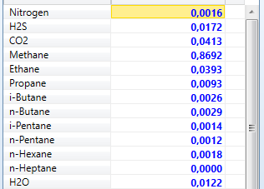
BLOQUE | VOLUMEN | VOLUMEN | PCI | LHV | CO2 | Flujo de CO2 | H2O | Flujo de H2O | PCI
 | [MSCFD] | [MSCFD] | (Btu/lbm) | (Btu/day) | [-] | (ft³ st/day) | [-] | 1000 (ft³ st/day) | (Btu/lbm) | BLOQUE | Volumen [MSCFD]
18 | 6240.9559 | 1264.4177 | 18707.0000 | 15490000.0000 | 0.7833 | 4888.5407 | 0.0141 | 87.9975 | 2482 | B18 | 6240.96 | 1006240.96 | 5236862.7151
12 | 4381.1537 | 1893.4296 | 18168.0000 | 5943000.0000 | 0.5676 | 2486.6711 | 0.0002 | 1.0530 | 1356 | B12 | 4381.15 |  | 4230621.76
43 | 2053.7357 | 1966.6573 | 19298.0000 | 3202000.0000 | 0.0424 | 87.0784 | 0.0000 | 0.0000 | 1559 | B43 | 2053.74 |  | 3224380.80
56 | 1003.2998 | 735.6696 | 19171.0000 | 1477000.0000 | 0.1655 | 166.0391 | 0.1013 | 101.5911 | 1472 | B56 | 1003.30 |  | 2218139.85
60 | 18696.6409 | 13575.6309 | 19369.0000 | 34420000.0000 | 0.1925 | 3599.1034 | 0.0814 | 1521.9066 | 1841 | B60 | 18696.64
61 | 9806.8428 | 8581.9681 | 19314.0000 | 13550000.0000 | 0.0715 | 701.1893 | 0.0535 | 524.6661 | 1381 | B61 | 9806.84
7 | 704.6951 | 608.3485 | 18330.0000 | 1134000.0000 | 0.1182 | 83.2830 | 0.0185 | 13.0636 | 1610 | B07 | 704.70
15 | 3459.7911 | 2216.6882 | 19085.0000 | 5023000.0000 | 0.3528 | 1220.6143 | 0.0065 | 22.4886 | 1452 | B15 | 3459.79
57 | 29240.5153 | 21312.0957 | 19466.0000 | 49560000.0000 | 0.2181 | 6376.0698 | 0.0531 | 1552.3497 | 1695 | B57 | 29240.52
TOTAL |  | 45436.352147 | Total
 |  |  |  |  |  |  |  |  |  | 8329679000 | 294160321.79
Limites maximos permisibles de los contaminantes |  |  |  |  |  |  |  |  |  | 288.15
H2S | CO2 | H2O |  |  |  |  |  |  |  | 3406007924.9 | 120282232.63
Lmax | Lmax | Lmax |  |  |  |  |  |  |  |  | 120281959.48
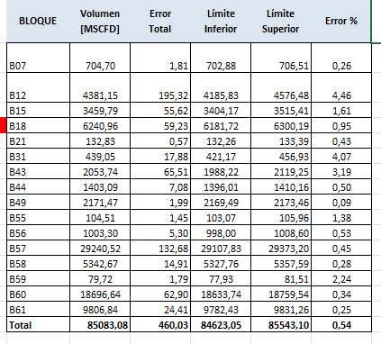
0.000003065 | 0.02 | 0.000004753 |  |  |  |  |  |  |  | T Condiciones Normales | 25

Flujo Volumetrico | BLOQUE 18 | BLOQUE 12 | BLOQUE 43 | BLOQUE 56 | BLOQUE 60 | bloque 61 | BLOQUE 07 | BLOQUE 15 | BLOQUE 57
Nitrógeno | 113.58539654 | 207.02450914 | 107.41037891 | 45.374233676 | 437.50139626 | 476.61255972 | 63.521918591 | 145.31122763 | 941.36914815 | 43
Metano | 268.36110171 | 1082.8087213 | 1146.6006605 | 401.94598103 | 5551.0326731 | 5507.5229124 | 333.09174371 | 1346.5507094 | 11202.713926 | 60
Dioxido de Carbono | 4888.5407202 | 2486.6710643 | 87.078395137 | 166.03909461 | 3599.1033667 | 701.18925968 | 83.282977833 | 1220.6143121 | 6376.0697947 | 61
Etano | 100.47938924 | 166.45014906 | 188.73831399 | 90.046157488 | 1880.8820711 | 719.82226098 | 37.964037677 | 180.94707632 | 1897.3293134 | 57
Agua | 87.997477537 | 1.0529550938 | 0 | 101.59112834 | 1521.9065665 | 524.66608941 | 13.063637266 | 22.488642372 | 1552.3497144
propano | 310.17550593 | 233.84962423 | 233.71512657 | 114.23972898 | 3137.2963373 | 980.68427927 | 56.367149513 | 265.02000088 | 3332.7462073
i- butano | 85.501095195 | 50.111578885 | 53.602502667 | 16.262486537 | 598.29250771 | 241.2483327 | 23.06255566 | 73.347572044 | 950.14130273
n-butano | 212.81659461 | 86.121400503 | 125.07250622 | 46.779856702 | 1334.9401578 | 370.69865756 | 43.008949706 | 112.09723275 | 1765.7762353
i-pentano | 85.501095195 | 32.202419433 | 39.637099673 | 11.845960796 | 390.7597941 | 138.27648338 | 23.228159002 | 51.550887899 | 751.33503951
n-pentano | 83.004712854 | 24.699304538 | 37.172616792 | 7.8297516773 | 201.92372135 | 82.377479459 | 19.928071974 | 15.569060104 | 362.52390815
Hexano+ | 4.3686690976 | 8.6116032559 | 22.591093078 | 1.3052930461 | 31.784289472 | 58.841056756 | 6.6156773469 | 12.801227196 | 96.46445983
Heptano+ | 0.62409558537 | 1.5503288196 | 12.117040833 | 0.040131992195 | 11.21798452 | 5.8841056756 | 1.560194892 | 13.493185423 | 11.696206102
H2S | 0.24963823415 | 0.17524614634 | 0.082149429375 | 0.040131992195 | 0.74786563463 | 0.39227371171 | 0.028187802927 | 0.13839164537 | 1.1696206102
SUMA | 6241.2054919 | 4381.3289047 | 2053.8178838 | 1003.3399369 | 18697.388731 | 9808.2157507 | 704.72326097 | 3459.9295258 | 29241.684877
sin contaminantes | 1264.417656 | 1893.4296391 | 1966.6573392 | 735.66958193 | 13575.630933 | 8581.9681279 | 608.34845807 | 2216.6881796 | 21312.095747
 | 6241.2054919 | 4381.3289047 | 2053.8178838 | 1003.3399369 | 18697.388731 | 9808.2157507 | 704.72326097 | 3459.9295258 | 29241.684877

Sin contaminantes

Flujo Volumetrico | BLOQUE 18 | BLOQUE 12 | BLOQUE 43 | BLOQUE 56 | BLOQUE 60 | BLOQUE 61 | BLOQUE 07 | BLOQUE 15 | BLOQUE 57
Nitrógeno | 0.089832181639 | 0.10933836931 | 0.054615705931 | 0.061677463348 | 0.032226965983 | 0.055536510113 | 0.10441699613 | 0.065553301077 | 0.044170651227
Metano | 0.21224086871 | 0.57187692581 | 0.58302005013 | 0.54636754177 | 0.40889684616 | 0.64175522797 | 0.54753445873 | 0.60746058998 | 0.52565050662
Etano | 0.079466929911 | 0.087909339549 | 0.09596908939 | 0.12240027276 | 0.13854840931 | 0.083876128442 | 0.062405085725 | 0.08162946777 | 0.089025937944
propano | 0.24531095755 | 0.12350584326 | 0.11883876358 | 0.15528673713 | 0.23109764495 | 0.11427265455 | 0.092656024298 | 0.11955673482 | 0.15637815478
i- butano | 0.067620927937 | 0.026466036999 | 0.027255639098 | 0.022105693829 | 0.044071064592 | 0.02811107302 | 0.037910107856 | 0.033088809115 | 0.04458225573
n-butano | 0.16831194472 | 0.045484341601 | 0.063596491228 | 0.063588135015 | 0.09833356287 | 0.043195063421 | 0.07069788562 | 0.050569689402 | 0.082853242414
i-pentano | 0.067620927937 | 0.017007455026 | 0.020154553049 | 0.01610228435 | 0.028783914061 | 0.016112444292 | 0.03818232576 | 0.023255813953 | 0.035253925678
n-pentano | 0.065646594274 | 0.013044743796 | 0.018901420217 | 0.010643027617 | 0.0148739843 | 0.0095989029825 | 0.032757660038 | 0.0070235679725 | 0.017010242092
Hexano+ | 0.0034550839092 | 0.0045481506563 | 0.011487050961 | 0.0017742925332 | 0.0023412753064 | 0.0068563592732 | 0.010874815674 | 0.0057749336663 | 0.0045262775175
Heptano+ | 0.0004935834156 | 0.00081879399562 | 0.0061612364244 | 5.4551653597E-05 | 0.00082633246109 | 0.00068563592732 | 0.0025646401685 | 0.0060870922429 | 0.00054880600394
SUMA | 1 | 1 | 1 | 1 | 1 | 1 | 1 | 1 | 1

Flujo Volumetrico | BLOQUE 18 | BLOQUE 12 | BLOQUE 43 | BLOQUE 56 | BLOQUE 60 | BLOQUE 61 | BLOQUE 07 | BLOQUE 15 | BLOQUE 57
Nitrógeno | 0.018199272029 | 0.047251533415 | 0.052297908084 | 0.045223191072 | 0.023399064037 | 0.048593196952 | 0.090137394504 | 0.041998320067 | 0.032192712292
Metano | 0.042998280069 | 0.24714161955 | 0.55827766889 | 0.40060797568 | 0.29688812448 | 0.56152138701 | 0.47265609376 | 0.38918443262 | 0.38310767569
Dioxido de Carbono | 0.78326866925 | 0.56756092008 | 0.042398304068 | 0.16548638054 | 0.19249230031 | 0.071489991401 | 0.11817827287 | 0.35278588856 | 0.21804727811
Etano | 0.016099356026 | 0.037990790621 | 0.091896324147 | 0.089746410144 | 0.10059597616 | 0.073389725438 | 0.053870845166 | 0.052297908084 | 0.064884404624
Agua | 0.014099436023 | 0.0002403277902 | 0 | 0.10125294988 | 0.08139674413 | 0.053492511048 | 0.01853725851 | 0.0064997400104 | 0.053086876525
propano | 0.04969801208 | 0.053374131301 | 0.11379544818 | 0.11385944562 | 0.16779328827 | 0.09998600196 | 0.079984800608 | 0.076596936123 | 0.1139724411
i- butano | 0.013699452022 | 0.011437529566 | 0.026098956042 | 0.016208351666 | 0.031998720051 | 0.024596556482 | 0.032725690972 | 0.021199152034 | 0.032492700292
n-butano | 0.034098636055 | 0.01965645638 | 0.060897564097 | 0.046624135035 | 0.071397144114 | 0.037794708741 | 0.061029558818 | 0.032398704052 | 0.060385584577
i-pentano | 0.013699452022 | 0.0073499205682 | 0.019299228031 | 0.011806527739 | 0.020899164033 | 0.014098026276 | 0.032960681573 | 0.014899404024 | 0.025693972241
n-pentano | 0.013299468021 | 0.0056374002216 | 0.018099276029 | 0.0078036878525 | 0.010799568017 | 0.0083988241646 | 0.028277868885 | 0.0044998200072 | 0.0123975041
Hexano+ | 0.00069997200112 | 0.0019655231194 | 0.010999560018 | 0.0013009479621 | 0.0016999320027 | 0.0059991601176 | 0.009387624495 | 0.0036998520059 | 0.0032988680453
Heptano+ | 9.999600016E-05 | 0.00035384899271 | 0.0058997640094 | 3.9998400064E-05 | 0.00059997600096 | 0.00059991601176 | 0.0022139114435 | 0.0038998440062 | 0.00039998400064
H2S | 3.9998400064E-05 | 3.9998400064E-05 | 3.9998400064E-05 | 3.9998400064E-05 | 3.9998400064E-05 | 3.9994400784E-05 | 3.9998400064E-05 | 3.9998400064E-05 | 3.9998400064E-05
SUMA | 1 | 1 | 1 | 1 | 1 | 1 | 1 | 1 | 1

Destilación
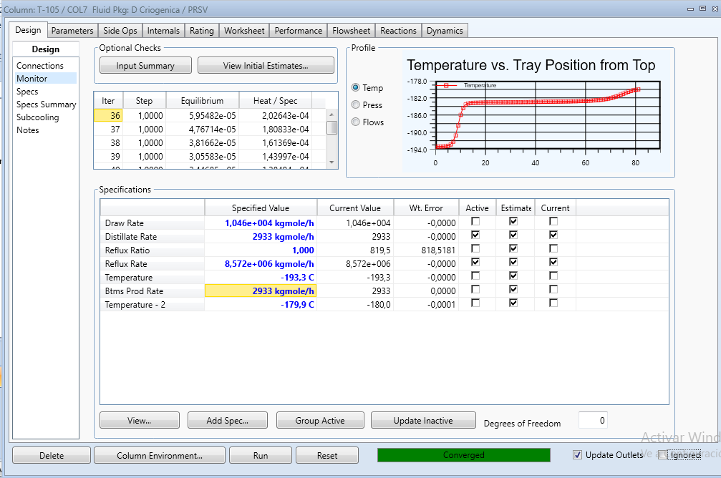
 |  |  |  |  |  |  |  |  |  |  |  |  | 5214169.8679 | 10503878.12
 | Editado | Original | Distillate Rate | Draw Rate | Total |  |  | Editado | Distillate Rate | Draw Rate | Total | Reflux rate | 5289708.2518
35 | 1544488.6719 | 1535.999917 | 988.1 | 3524 | 4512.0770047 | pequeño | 35 | 6534.2005804 | 988.1 | 3524 | 4512.0770047 | 2887962.8684 | 10503878.12
26 | 948105.40484 | 943.09997816 | 993474.5012 | 3543144.7192 | 4536619.2204 | grande | 26 | 4009.9822888 | 4202.55548 | 14988.066868 | 19190.622348 | 12282991.781 | 4.842877388E-08
23 | 1299969.3935 | 1292.9771095 |  |  |  |  | 23 | 5498.9651927
17 | 744055.75011 | 740 |  |  |  |  | 17 | 3147.4742862 |  | 740
Total | 4536619.2204 | 4512.0770047 |  |  |  |  | Total | 19190.622348
 |  | 4512.100 | 0.78101503948 | 0.7810099431

 |  | 992899.99998 |  |  |  |  |  | 1364.8056014
 |  | 954574 | 38325.999984 |  |  |  |  | 0.96666468013 |  | 19228.57143 | 19823.269515
 | 4545590.476 |  |  |  |  |  |  |  |  | 12800
 | 954574 |  | f_oxigeno=954574 [kmol/h]
 | Variables in Main

Análisis Elemental
 |  |  |  |  |  | 324640.78575
 | yi | C | H | O | N
Nitrógeno | 0.014788 | 0 | 0 | 0 | 2 | 0.0004441091
CO2 | 0.00191 | 1 | 0 | 2 | 0 | 0.0000034500
Metano | 0.979713 | 1 | 4 | 0 | 0 | 0.6888597912
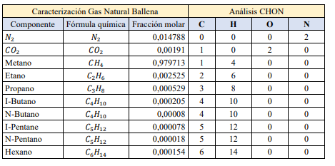
Etano | 0.002525 | 2 | 6 | 0 | 0 | 0.1000170574
propano | 0.000529 | 3 | 8 | 0 | 0 | 0.1256713204
i- butano | 0.000205 | 4 | 10 | 0 | 0 | 0.0248233747
n-butano | 0.00008 | 4 | 10 |  | 0 | 0.0410625190
i-pentano | 0.000078 | 5 | 12 | 0 | 0 | 0.0109904540
n-pentano | 0.000018 | 5 | 12 | 0 | 0 | 0.0061298826
Hexano+ | 0.000154 | 6 | 14 | 0 | 0 | 0.0019357863
 |  |  |  |  |  | 0.0000590053
 | Carbono | 0.990804 |  |  |  | 0.0000032500
 | Hidrogeno | 3.944392 | 1.972196
 | Oxigeno | 0.00382 |  |  |  | 0.0000000000
 | Nitrogeno | 0.029576 |  |  |  | 0.0000000000

 | 11023293.678 | 5715725.6835 | 5307567.9943
 |  |  | 0.48148658191
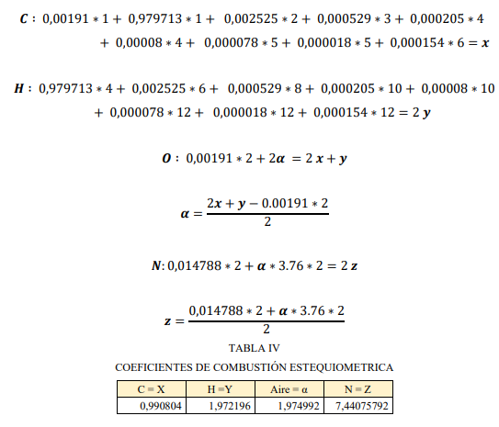
1 | 2828
0.9585 | 2950.4434011
 | 14049.730482

Reacciones
Nitrogeno | 55.318341819
CO2 | 21605.669677 |  | Componente | Combustible [kmol/h] | Oxígeno [kmol/h] | Oxigeno estequiometrico
Methane | 0 |  | Metano | 661.39547876 | 2 | 1322.7909575 | Componente | Moles de entrada [kmol/h] | Moles Reaccionan o se Producen [mol/s] | Moles de Salida [kmol/h]
Ethane | 0 |  | Etano | 133.6998893 | 3.5 | 467.94961256
Propane | 0 |  | Propano | 221.92217763 | 5 | 1109.6108881
i-Butane | 0 |  | i- butano | 53.302238791 | 6.5 | 346.46455214 | Nitrógeno | 3.973 | 0 | 3.973
n-Butane | 0 |  | n-butano | 103.53910782 | 6.5 | 673.00420085 | Dióxido de carbono | 1889.42 | 2228.697 | 4118.117
i-Pentane | 0 |  | i-pentano | 37.026077552 | 8 | 296.20862041 | Metano | 885.457 | 885.457 | 0
n-Pentane | 0 |  | n-pentano | 19.303387534 | 8 | 154.42710028 | Etano | 145.909 | 145.909 | 0
n-Hexane | 0 |  | Hexano+ | 5.5851957681 | 9.5 | 53.059359797 | Propano | 186.066 | 186.066 | 0
n-Heptane | 0 |  | Heptano+ | 0.86010714536 | 11 | 9.461178599 | i- butano | 34.242 | 34.242 | 0
H2O | 3781.4604597 |  |  |  |  |  | n-butano | 59.734 | 59.734 | 0
Oxygen | 2955.3365606 |  |  |  |  |  | i-pentano | 14.896 | 14.896 | 0
Argon | 254.78226882 |  |  |  |  |  | n-pentano | 7.01 | 7.01 | 0
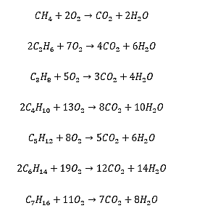
 |  |  |  |  |  |  | Hexano+ | 1.182 | 1.182 | 0
Componente | Combustible | Oxígeno [mol/s] |  |  |  |  | Heptano+ | 0.099 | 0.099 | 0
 | mol/s |  |  |  |  |  | Agua | 30487.111 | 3563.441 | 34050.552
Metano | 548.421 | 1096.84 |  |  |  |  | Oxigeno | 4010.344 | 4010.344 | 0
Etano | 788.378 | 2759.32
Propano | 1247.81 | 6239.01
i- butano | 240.013 | 1560.09
n-butano | 518.217 | 3368.41
i-pentano | 159.847 | 1278.78
n-pentano | 132.889 | 1063.11
Hexano+ | 35.253 | 334.904
Heptano+ | 8.94937 | 98.4431
SUMA |  | 17798.923

Componentes
Requerimientos de Oxígeno Estequiométrico
Mezcla |  | Análisis de componentes CHON |  |  |  | Componente | Combustible [kmol/h] | Oxígeno [kmol/h] | Componente | Combustible [kmol/h] | kmolO2 / kmolfuel | Oxigeno estequiometrico
Formula química | fracción molar | C | H | O | N | Metano | 661.39547876 | 2 | Metano | 661 | 2 | 1323
N2 | 0.042 | 0 | 0 | 0 | 2 | Etano | 133.6998893 | 3.5 | Etano | 134 | 4 | 468
CH4 | 0.503 | 1 | 4 | 0 | 0 | Propano | 221.92217763 | 5 | Propano | 222 | 5 | 1110
C2H6 | 0.102 | 2 | 6 | 0 | 0 | i- butano | 53.302238791 | 6.5 | i- butano | 53 | 7 | 346
C3H8 | 0.169 | 3 | 8 | 0 | 0 | n-butano | 103.53910782 | 6.5 | n-butano | 104 | 7 | 673
C4H10 | 0.040 | 4 | 10 | 0 | 0 | i-pentano | 37.026077552 | 8 | i-pentano | 37 | 8 | 296
C4H10 | 0.079 | 4 | 10 | 0 | 0 | n-pentano | 19.303387534 | 8 | n-pentano | 19 | 8 | 154
C5H12 | 0.028 | 5 | 12 | 0 | 0 | Hexano+ | 5.5851957681 | 9.5 | Hexano+ | 6 | 10 | 53
C5H12 | 0.015 | 5 | 12 | 0 | 0 | Heptano+ | 0.86010714536 | 11 | Heptano+ | 1 | 11 | 9
C6H14 | 0.004 | 6 | 14 | 0 | 0 |  |  |  |  | 1236.6336603 |  | 4432.9764703
C7H16 | 0.001 | 7 | 16 | 0 | 0 |  |  |  |  | 1316 | 4606
 |  |  |  |  |  |  |  |  |  | 4331.927712 | 0.96243518678 | 0.97720521214
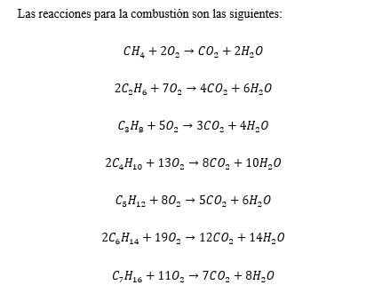

 |  |  |  |  |  |  |  |  | COMPONENTE | Moles de entrada [kmol/h] | Moles Reaccionan o se Producen [mol/s] | Moles de Salida [kmol/h]
 |  |  |  |  |  |  | 67851541.422 |  | Nitrógeno | 55.32 | 0.00 | 55.32 | 55.318341819 | 0
 |  |  |  |  |  |  |  |  | Dióxido de carbono | 19062.56 | 2543.11 | 21605.67 | 21605.669677
 |  |  |  |  |  |  |  | 19039.970815 | Metano | 661.40 | 661.40 | 0.00 | 0
 |  |  |  |  |  |  |  | 22.59243465 | Etano | 133.70 | 133.70 | 0.00 | 0
 |  |  |  |  |  |  |  | 19062.56325 | Propano | 221.92 | 221.92 | 0.00 | 0
 |  |  |  |  |  |  |  | 778903483.28 | i- butano | 53.30 | 53.30 | 0.00 | 0
 |  |  |  |  |  |  |  |  | n-butano | 103.54 | 103.54 | 0.00 | 0
 |  |  |  |  |  |  |  |  | i-pentano | 37.03 | 37.03 | 0.00 | 0
 |  |  |  |  |  |  |  |  | n-pentano | 19.30 | 19.30 | 0.00 | 0
 |  |  |  |  |  |  |  |  | Hexano+ | 5.59 | 5.59 | 0.00 | 0
 |  |  |  |  |  |  |  |  | Heptano+ | 0.86 | 0.86 | 0.00 | 0
 |  |  |  |  |  |  |  |  | Agua | 1.61 | 3779.85 | 3781.46 | 3781.4604597

Eficiencias
Temperatura (°C) | Combustible | Eficiencia Energética (%) | Eficiencia Exergética (%)
1300 | Hidrógeno 1300 (°C) | 55.7 | 68.7
1300 | Metano 1300 (°C) | 51.3 | 63.3
1500 | Hidrógeno 1500 (°C) | 59.2 | 71.2 | Componente | kmolO2 / kmolfuel
1500 | Metano 1500 (°C) | 55.5 | 66.5 | Metano | 2.00
1300 | Metano 1300 (°C) | 55.2 | 66.4 | Etano | 3.50
1300 | Hidrógeno 1300 (°C) | 48.2 | 59.5 | Propano | 5.00
1300 | Metano 1300 (°C) | 51.1 | 63 | i- butano | 6.50
1300 | Metano | 55.3 | 66.5 | n-butano | 6.50
1400 | Gas Asociado | 40 | 53.2 | i-pentano | 8.00
1400 | Gas Asociado | 33.1 | 44 | n-pentano | 8.00
 |  |  |  | Hexano+ | 9.50
 |  |  |  | Heptano+ | 11.00

